Trang_bìa
Posts and Telecommunications Institute of Technology |  |  |  |  |  |  | Thiết kế |  | Tài liệu phát triển |  | Tên hệ thống |  | Website rủ rê đi ăn chung |  |  |  | Người tạo |  | HaPT | Ngày tạo |  | 2018-09-30
 |  |  |  |  |  |  |  |  |  |  |  |  |  |  |  |  | Người cập nhật |  |  | Ngày cập nhật
 |  |  |  |  |  |  |  |  |  |  | Màn hình (ID) |  | Login |  | Màn hình (Tên) |  | Màn hình đăng nhập

 | WEBSITE ANCUNG Tài liệu phát triển hệ thống

 | Version 1.0

 |  |  |  |  |  |  |  |  |  | 1. Mục đích |  |  | 7. Giao diện màn hình
 |  |  |  |  |  |  |  |  |  | 2. Giới hạn hoạt động |  |  | 8. Danh sách hạng mục
 |  |  |  |  |  |  |  |  |  | 3. Giới hạn hệ thống |  |  | 9. Khái quát chức năng
 |  |  |  |  |  |  |  |  |  | 4. Chức năng liên quan |  |  | 10. Xử lý chi tiết
 |  |  |  |  |  |  |  |  |  | 5. Không bao gồm
 |  |  |  |  |  |  |  |  |  | 6. Sơ đồ

Posts and Telecommunications Institute of Technology |  |  |  |  |  |  | Thiết kế |  | Tài liệu phát triển |  | Tên hệ thống |  | Website rủ rê đi ăn chung |  |  |  | Người tạo |  | HaPT | Ngày tạo |  | 2018-09-30
 |  |  |  |  |  |  |  |  |  |  |  |  |  |  |  |  | Người cập nhật |  |  | Ngày cập nhật
 |  |  |  |  |  |  |  |  |  |  | Màn hình (ID) |  | Login |  | Màn hình (Tên) |  | Màn hình đăng nhập

 | Lịch sử chỉnh sửa

 | Ver |  | Ngày cập nhật |  |  | Nội dung cập nhật |  |  |  |  |  |  | Người cập nhật
 |  |  |  |  |  |  |  |  |  |  |  |  |  | Ngày duyệt |  | Người duyệt |  | Ngày duyệt |  |  | Người duyệt
 | 1 |  | 2018-09-30 |  |  | Tạo mới |  |  |  |  |  |  | HaPT

Posts and Telecommunications Institute of Technology |  |  |  |  |  |  | Thiết kế |  | Tài liệu phát triển |  | Tên hệ thống |  | Website rủ rê đi ăn chung |  |  |  | Người tạo |  | HaPT | Ngày tạo |  | 2018-09-30
 |  |  |  |  |  |  |  |  |  |  |  |  |  |  |  |  | Người cập nhật |  |  | Ngày cập nhật
 |  |  |  |  |  |  |  |  |  |  | Màn hình (ID) |  | Login |  | Màn hình (Tên) |  | Màn hình đăng nhập

 | 1. Mục đích
 |  | - Dùng để login vào hệ thống
 |  | - Người sử dụng nhập username và password đã đăng ký để login
 |  | - Sau khi nhấn nút login, trường hợp phát sinh lỗi thì hiển thị thông báo lỗi, ngược lại di chuyển đến màn hình chính

 | 2. Giới hạn hoạt động
 |  | Không có

 | 3. Giới hạn hệ thống
 |  | Không có

 | 4. Chức năng liên quan
 |  | Không có

 | 5. Không bao gồm
 |  | Không có

Posts and Telecommunications Institute of Technology |  |  |  |  |  |  | Thiết kế |  | Tài liệu phát triển |  | Tên hệ thống |  | Website rủ rê đi ăn chung |  |  |  | Người tạo |  | HaPT | Ngày tạo |  | 2018-09-30
 |  |  |  |  |  |  |  |  |  |  |  |  |  |  |  |  | Người cập nhật |  |  | Ngày cập nhật
 |  |  |  |  |  |  |  |  |  |  | Màn hình (ID) |  | Login |  | Màn hình (Tên) |  | Màn hình đăng nhập

màn hình Login
 | 6. Sơ đồ

Khởi động
hệ thống

màn hình chính

User

 | Table

 |  |  | № | Loại | Tên |  |  |  |  |  | I/O | Ghi chú
 |  |  | 1 | M | User |  |  | Table user |  |  | O
 |  |  | 2
 |  |  | 4
 |  |  | 5
 |  |  | 6
 |  |  | 7
 |  |  | 8
 |  |  | 9
 |  |  | 10

 |  |  |  | ※ Loại (M: Master / T: Transaction table / Ⅰ: INI file / W: work table / V: view / S: stored procedures / L: SQL loader / F: file)

Thiết_kế
Posts and Telecommunications Institute of Technology |  |  |  |  |  |  | Thiết kế |  |  |  | Tài liệu phát triển |  |  |  | Tên hệ thống |  |  |  | Website rủ rê đi ăn chung |  |  |  |  |  | Người tạo | HaPT | Ngày tạo | 2018-09-30
 |  |  |  |  |  |  |  |  |  |  |  |  |  |  |  |  |  |  |  |  |  |  |  |  | Người cập nhật |  | Ngày cập nhật
 |  |  |  |  |  |  |  |  |  |  |  |  |  |  | Màn hình (ID) |  |  |  | Login |  | Màn hình (Tên) |  |  |  | Màn hình đăng nhập

 | 7. Giao diện màn hình
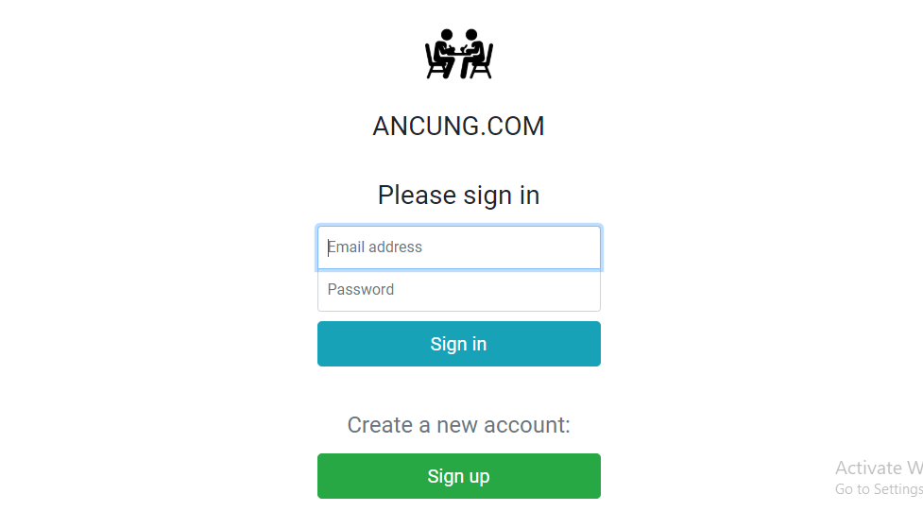

Version 1.0

Posts and Telecommunications Institute of Technology |  |  |  |  |  |  | Thiết kế |  |  |  | Tài liệu phát triển |  |  |  | Tên hệ thống |  |  |  | Website rủ rê đi ăn chung |  |  |  |  |  | Người tạo | HaPT | Ngày tạo | 2018-09-30
 |  |  |  |  |  |  |  |  |  |  |  |  |  |  |  |  |  |  |  |  |  |  |  |  | Người cập nhật |  | Ngày cập nhật
 |  |  |  |  |  |  |  |  |  |  |  |  |  |  | Màn hình (ID) |  |  |  | Login |  | Màn hình (Tên) |  |  |  | Màn hình đăng nhập

 | 8. Danh sách hạng mục

 |  | [Vùng nhập]
 |  | № | Tên hạng mục |  |  |  | Loại dữ liệu |  | Độ dài |  |  | Bắt buộc |  | I/O | Control |  |  | Format |  | Ghi chú
 |  | 1 | Email |  |  |  | Chuỗi chữ |  | 100 |  |  |  | Y | In | Textbox
 |  | 2 | Password |  |  |  | Chuỗi chữ |  |  | 20 |  |  | Y | In | Textbox |  |  | Password |  | Hiển thị ********

 |  | [Vùng nút]
 |  | № | Tên hạng mục |  |  |  |  |  | Control |  |  |  |  |  |  | Ghi chú
 |  | 1 | Sign in |  |  |  |  |  | Button
 |  | 2 | Sign up |  |  |  |  |  | Button

Posts and Telecommunications Institute of Technology |  |  |  |  |  |  | Thiết kế |  |  |  | Tài liệu phát triển |  |  |  | Tên hệ thống |  |  |  | Website rủ rê đi ăn chung |  |  |  |  |  | Người tạo | HaPT | Ngày tạo | 2018-09-30
 |  |  |  |  |  |  |  |  |  |  |  |  |  |  |  |  |  |  |  |  |  |  |  |  | Người cập nhật |  | Ngày cập nhật
 |  |  |  |  |  |  |  |  |  |  |  |  |  |  | Màn hình (ID) |  |  |  | Login |  | Màn hình (Tên) |  |  |  | Màn hình đăng nhập

 | 9. Khái quát chức năng
 |  | (1) Hiển thị ban đầu
 |  |  | 1. Hiển thị màn hình ở trạng thái ban đầu

 |  | (2) Xử lý đăng nhập
 |  |  | 1. Nhấn nút login thì thực hiện xử lý đăng nhập. |  |  |  |  |  |  |  |  | (Server: Hàm login() - File auth.service.js ; client: Hàm checkLogin() - File login.component.ts)
 |  |  | 2. Đăng nhập thành công thì di chuyển sang màn hình trang chủ,
 |  |  | trường hợp phát sinh lỗi thì hiển thị nội dung lỗi, không thực hiện di chuyển màn hình
 |  | (3) | 1. Nếu chưa có tài khoản thì thực hiện đăng kí.

Posts and Telecommunications Institute of Technology |  |  |  |  |  |  | Thiết kế |  |  |  | Tài liệu phát triển |  |  |  | Tên hệ thống |  |  |  | Website rủ rê đi ăn chung |  |  |  |  |  | Người tạo | HaPT | Ngày tạo | 2018-09-30
 |  |  |  |  |  |  |  |  |  |  |  |  |  |  |  |  |  |  |  |  |  |  |  |  | Người cập nhật |  | Ngày cập nhật
 |  |  |  |  |  |  |  |  |  |  |  |  |  |  | Màn hình (ID) |  |  |  | Login |  | Màn hình (Tên) |  |  |  | Màn hình đăng nhập

 | 10. Xử lý chi tiết
 |  | (1) Hiển thị ban đầu
 |  |  | 1. Thực hiện khởi tạo màn hình ban đầu

 |  |  |  | [Vùng nhập]
 |  |  |  | № | Tên hạng mục |  |  |  | Nội dung hiển thị |  |  |  |  |  |  |  |  |  |  | Giá trị |  |  |  | Sử dụng |  | Ghi chú
 |  |  |  | 1 | Email |  |  |  |  |  |  |  |  |  |  |  |  |  |  | Blank |  |  |  | Có thể
 |  |  |  | 2 | Password |  |  |  |  |  |  |  |  |  |  |  |  |  |  | Blank |  |  |  | Có thể

 |  |  |  | [Vùng nút]
 |  |  |  | № | Tên hạng mục |  |  |  | Nội dung hiển thị |  |  |  |  |  |  |  |  |  |  | Giá trị |  |  |  | Sử dụng |  | Ghi chú
 |  |  |  | 1 | Sign in |  |  |  |  |  | Sign in |  |  |  |  |  |  |  |  |  |  |  |  | Có thể
 |  |  |  | 2 | Sign up |  |  |  |  |  | Sign up |  |  |  |  |  |  |  |  |  |  |  |  | Có thể

 |  | (2) Xử lý đăng nhập |  |  |  | (Server: Hàm login() - File auth.service.js ; client: Hàm checkLogin() - File login.component.ts)
 |  |  | 1. Nhấn nút login thì thực hiện xử lý.
 |  |  | 2. Xử lý check
 |  |  |  | a. Check hạng mục
 |  |  |  | № | Tên hạng mục |  |  |  | Nội dung check |  |  |  |  |  |  |  |  |  |  |  |  | Message |  |  |  |  |  |  | PASS_WRONG
 |  |  |  | 1 | Password |  |  |  | Trường hợp nhập sai password, báo lỗi |  |  |  |  |  |  |  |  |  |  |  |  | PASS_WRONG |  |  |  |  |  |  | EMAIL_NOT_FOUND
 |  |  |  | 2 | Email |  |  |  | Trường hợp nhập email chưa đăng ký, báo lỗi |  |  |  |  |  |  |  |  |  |  |  |  |  | EMAIL_NOT_FOUND
 |  |  |  | 3 | Email + password |  |  |  | Điền đầy đủ 2 trường này mới bỏ disableb button Sign in

 |  |  |  |  | (1) Lấy thông tin user
 |  |  |  |  | Table trích xuất |  |  | user
 |  |  |  |  | Điều kiện |  |  |  | user.email |  |  |  |  |  |  |  | ＝ | [Vùng nhập].email
 |  |  |  |  |  |  |  |  | user.password |  |  |  |  |  |  |  | = | [Vùng nhập].password

 |  |  | 3 | Xử lý khi thành công
 |  |  |  | 1.Hiện message thông báo thành công |  |  |  |  |  |  | LOGIN_SUCCESS

 |  |  | 4. Xử lý tạo file log 'file_info.log' và xuất log lưu lại thông tin, lỗi sẽ được ghi vào file ' file_err.log'
 |  |  | 5. Lưu thông tin session và di chuyển sang màn hình chính

